상품제안서
삼성전자 J3 포터블 1TB 외장하드 | 상품코드: S00731

 |  |  |  |  |  | 02-713-8555 | www.synergygift.co.kr
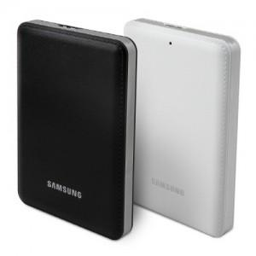

【상세/제작정보】

【인쇄/포장옵션】 | 레이저, 풀칼라 / 포장지포장

【공급단가】 | 수량 | 100~ | 500~ | 1,000~ | 3,000~
*VAT별도 | 단가 | 90,820원 | 87,450원 | 84,090원 | 80,730원

【상품 URL】 | https://www.synergygift.co.kr:443/src/goods_detail.php?gdno=1018

